Hoja1
i | a | b | f(a) | f(b) | xm | f(xm) | ERROR(%) | Parar | Nombre | Oziel Misael Velazquez Carrizales
1 | 0 | 1 | -3 | 16.085536923 | 0.5 | 0.48168907034 |  |  | Matricula | 746441
2 | 0 | 0.5 | -3 | 0.48168907034 | 0.25 | -1.8829999834 | 100 |  | Materia | Metodos Numericos
3 | 0.25 | 0.5 | -1.8829999834 | 0.48168907034 | 0.375 | -0.91978315108 | 33.333333333 |  | Fecha entrega | 2025-05-25
4 | 0.375 | 0.5 | -0.91978315108 | 0.48168907034 | 0.4375 | -0.28454926206 | 14.285714286 |  | Parcial | 1
5 | 0.4375 | 0.5 | -0.28454926206 | 0.48168907034 | 0.46875 | 0.080624335026 | 6.6666666667 |  | Metodo | Metodo Biseccion o intervalo medio
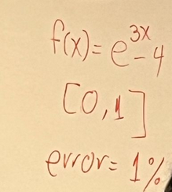
6 | 0.4375 | 0.46875 | -0.28454926206 | 0.080624335026 | 0.453125 | -0.1062410582 | 3.4482758621
7 | 0.453125 | 0.46875 | -0.1062410582 | 0.080624335026 | 0.4609375 | -0.013903225883 | 1.6949152542
8 | 0.4609375 | 0.46875 | -0.013903225883 | 0.080624335026 | 0.46484375 | 0.033083621528 | 0.84033613445 | PARAR

